상품제안서
투 사이즈 에코백 | 상품코드: F31779

 |  |  |  |  |  |  | 02-412-0044 | www.easy1.co.kr
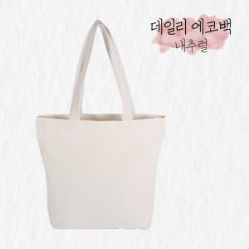

【상세/제작정보】 | <span style="font-size: 12pt;"><b>** 배송비- 한박스 100개 / 5000원별도</b></span><br>

【인쇄/포장옵션】 | 실크, 풀칼라 / OPP(비닐)

【공급단가】 | 수량 | 200~ | 500~ | 1,000~ | 3,000~ | 5,000~
*VAT별도 | 중 360*340*100 (기본) | 2,750원 | 2,700원 | 2,640원 | 2,570원 | 2,530원
 | 대 430*350*100 | 3,060원 | 3,010원 | 2,940원 | 2,860원 | 2,810원
 | 사이즈혼합선택 (별도협의) | 2,750원 | 2,700원 | 2,640원 | 2,570원 | 2,530원

【상품 URL】 | https://dev.easy1.co.kr:443/src/goods_detail.php?gdno=31779

